Unit Tests
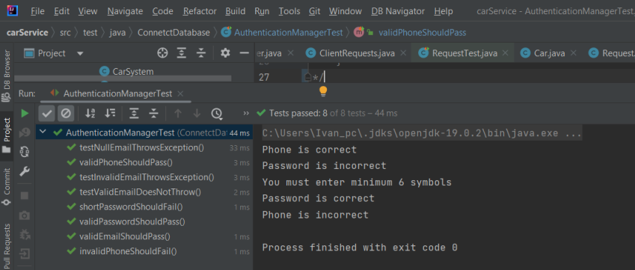
№ | Test Name | Input | Expected Output | Actual Output | Test Description | Success
1 | validEmailShouldPass() | test@example.com | true | true | Проверява дали валиден имейл се приема успешно | ✅
2 | invalidEmailShouldFail() | user@no_domain | false | false | Проверява дали невалиден имейл се отхвърля | ✅
3 | validPhoneShouldPass() | 0888123456 | true | true | Проверява дали валиден български номер се приема | ✅
4 | invalidPhoneShouldFail() | 12345 | false | false | Проверява дали невалиден номер се отхвърля | ✅
5 | validPasswordShouldPass() | 123456 | true | true | Проверява дали парола с ≥6 символа се приема | ✅
6 | shortPasswordShouldFail() | 123 | false | false | Проверява дали парола с <6 символа се отхвърля | ✅
7 | testValidEmailDoesNotThrow() | test@example.com | no exception | no exception | Проверява, че валиден имейл не хвърля изключение | ✅
8 | testInvalidEmailThrowsException() | invalidemail | IllegalArgumentException("Invalid email") | IllegalArgumentException("Invalid email") | Проверява, че невалиден имейл хвърля изключение | ✅
9 | testNullEmailThrowsException() | null | IllegalArgumentException("Invalid email") | IllegalArgumentException("Invalid email") | Проверява, че null имейл хвърля изключение | ✅
10 | testAddServiceToRequest() | 2 Service обекта, set в Request | list size == 2, first name == "Paint" | 2, "Paint" | Проверява дали услугите се добавят правилно към заявка | ✅
11 | testSetValidCarId() | setCar_id(5) | не хвърля изключение | не хвърля изключение | Проверява дали задаване на валидно ID не хвърля грешка | ✅
12 | testSetInvalidCarIdThrows() | setCar_id(-1) | IllegalArgumentException("Car ID must be positive") | IllegalArgumentException("Car ID must be positive") | Проверява дали невалидно ID на кола хвърля изключение | ✅
13 | testServiceCreation() | new Service(1, ...) | getId()=1, getName()=Polishing, ... | Съвпадат всички getter-и | Проверява дали Service обект се създава с коректни стойности | ✅

